記入例
相談支援事業所 |  |  | 相談支援センター愛博 |  |  |  | （例）

住所 | 山口県光市光井二丁目２番１号 |  |  |  |  | （地図） マップツール等で作成した画像を貼付

電話 | ０８３３－７４－３００１

FAX | ０８３３－７４－３０７０
メール | shougai@city.hikari.lg.jp
 |  |  |  |  | （代表）
ＨＰ | https://www.city.hikari.lg.jp/soshiki/6/fukushi/kenko/4/2167.html |  |  | QRコード

営業日時 |  | 月曜日～金曜日（午前８時３０分～午後５時１５分） ※祝日、年末年始を除く

事業所理念 |  | 皆様の全ての人生ステージを応援します。

事業内容 |  | 指定一般相談支援：地域移行支援・地域定着支援 指定特定相談支援 指定障害児相談支援 光市障害者総合相談事業（受託事業）

職員体制 |  | ４名体制（男性２名・女性２名）

スタッフからの メッセージ |  | 頑張りすぎていませんか？ 生活していく中で、悩みや不安は必ずあるものです。 少し、お話してみませんか？ あなたの求める生活のお手伝いが、出来たら幸せます。

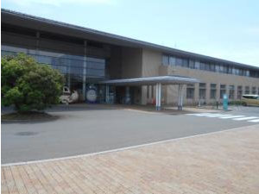 |  |  |  |  |  | 